1.grafana install(Ubuntu)
1.以下のコマンドを順序に実行（※注意：以下の手順はインターネットにつなぐGrafanaインストール手順で、イントラネットに繋いでない場合はDeb版のGrafanaを別のイントラネットに繋いであるPCダウンロードして公式サイトの手順でインストールしてください。）
 | sudo apt update
 | sudo apt upgrade -y
 | sudo apt --fix-broken install | ⇒「0 upgraded, 0 newly installed, 0 to remove」と表示される

2.インストール用のツールを準備
 | sudo apt-get install -y apt-transport-https wget gnupg
 | wget --version
 | gpg --version

3.APT Keyringsディレクトリーを作成
 | sudo mkdir -p /etc/apt/keyrings
 | ls -ld /etc/apt/keyrings | ⇒「drwxr-xr-x …」と表示される

4.Grafana 公式の GPG Keyを導入
 | sudo wget -O /etc/apt/keyrings/grafana.asc https://apt.grafana.com/gpg-full.key
 | sudo chmod 644 /etc/apt/keyrings/grafana.asc
 | ls -l /etc/apt/keyrings/grafana.asc | ⇒「-rw-r--r-- 1 root root ... grafana.asc」と表示される

5.Grafana download data source 設定
 | echo "deb [signed-by=/etc/apt/keyrings/grafana.asc] https://apt.grafana.com stable main" | sudo tee /etc/apt/sources.list.d/grafana.list |  |  | ⇒サーバーはインターネットに接続必要、インターネットに接続してない場合は、直接Deb版をダウンロードしてインストールしてください。
 | cat /etc/apt/sources.list.d/grafana.list |  | ⇒「deb [signed-by=/etc/apt/keyrings/grafana.asc] https://apt.grafana.com stable main」と表示される

6.APTを更新
 | sudo apt update

7.Grafanaインストール
 | apt-cache policy grafana
 | sudo apt-get install grafana | ⇒もし「Do you want to continue? [Y/n]」が出たらYと入力してEntrer
 | grafana -v | ⇒バージョン確認

8.Grafanaを起動する
 | sudo systemctl start grafana-server
 | sudo systemctl status grafana-server | ⇒状態確認（Active)
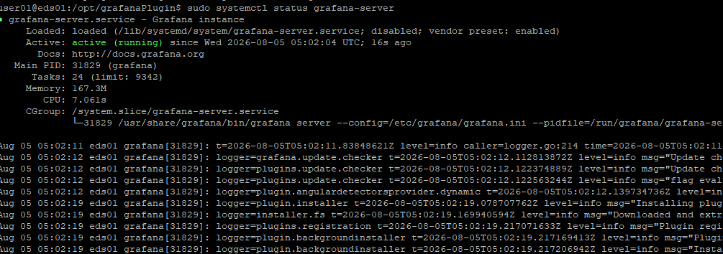

9.GrafanaをOS起動時に自動起動と設定（オプション）
 | sudo systemctl enable grafana-server

10.GrafanaのデフォルトPort利用状況確認
 | sudo ss -lntp | grep 3000 | ⇒「LISTEN 0 4096 127.0.0.1:3000 …」を表示される

11.Grafana UIを確認
 | ブラウザでURL「IP Address:3000」で確認する |  | ⇒User：admin パスワード:admin
 |  |  | ⇒パスワードを変更

2.install&config plugin(ubuntu)
１．EDS for grafana専用Pluginをダウンロード
URL: | https://github.com/AVEVA/sample-eds-grafana_plugin-datasource
 | 以下のいずれの方法でPluginをダウンロードする
 |  | 方法１：ZIPをダウンロード |  |  | 方法２：（Gitをインストールしてある前提）
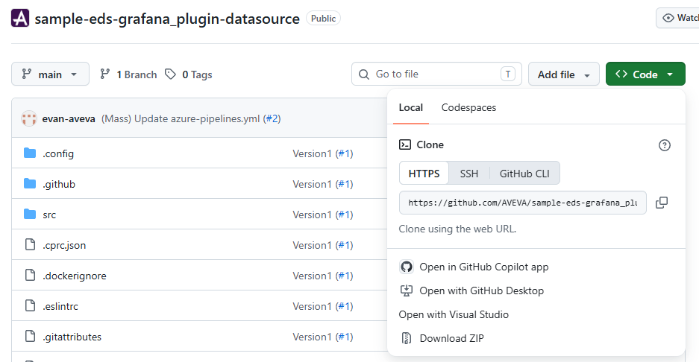
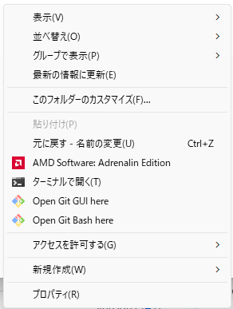
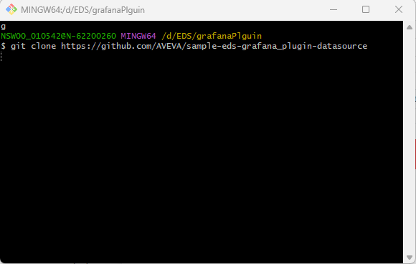

②
①

①

②

2.PluginをGrafanaのPlugin専用ディレクトリーへコピーする
 | sudo chmod -R 777 /var/lib/grafana/plugins |  |  | ⇒まずPluginsディレクトリーの権限を設定する
 | winSCP/コマンドで「１」でダウンロードしたフォルダーをコピーする（略）
 | sudo mv sample-eds-grafana_plugin-datasource aveva-eds-datasource

3.Pluginをインストール
Nodejsをインストール
 | sudo apt update |  | ⇒サーバーはインターネットに接続必要、インターネットに接続してない場合は、直接NodeJSのDeb版をダウンロードしてインストールしてください。
 | sudo apt install -y curl ca-certificates
 | curl -fsSL https://deb.nodesource.com/setup_20.x | sudo -E bash -
 | sudo apt install -y nodejs
 | node -v npm -v | ⇒Nodejsバージョン確認（22

PluginをBuildする
 | cd /var/lib/grafana/plugins/aveva-eds-datasource
 | npm install
 | npm run build

Grafana pluginを設定する
 | sudo nano /etc/grafana/grafana.ini |  | ⇒「;allow_loading_unsigned_plugins」を「allow_loading_unsigned_plugins = aveva-eds-datasource」と修正して「Ctl+X」で「Y」を選択して保存
 | sudo systemctl restart grafana-server |  | ⇒Grafana再起動

4.PluginをGrafana UIで確認
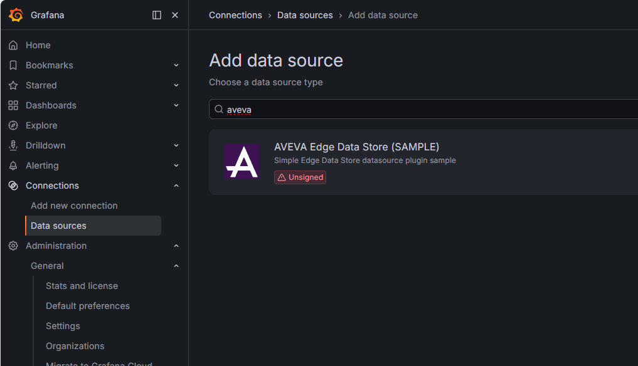

②

①

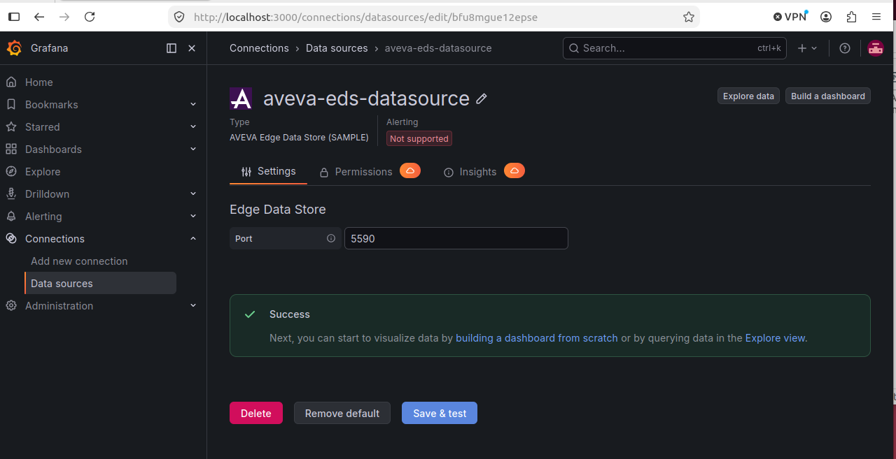
5.Grafana UIでEDS Datasourceを追加してDashboardを作成してデータを可視化させる
 | ※注意：EDSは必ずlocalhost/127.0.0.1ではないといけないためGrafanaも同じサーバーにインストール必要が、違うサーバーにインストールしたい場合は、NginxなどのReverse Proxyを利用必要

①

②

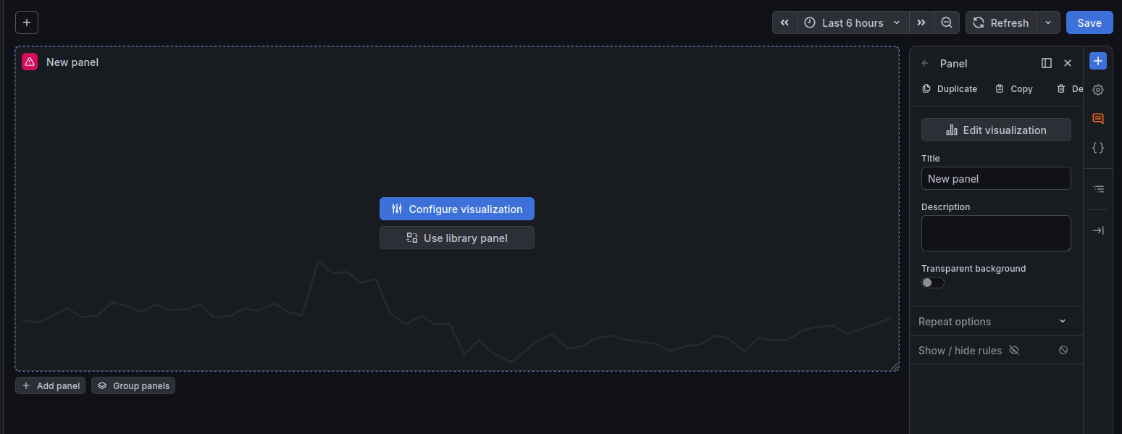
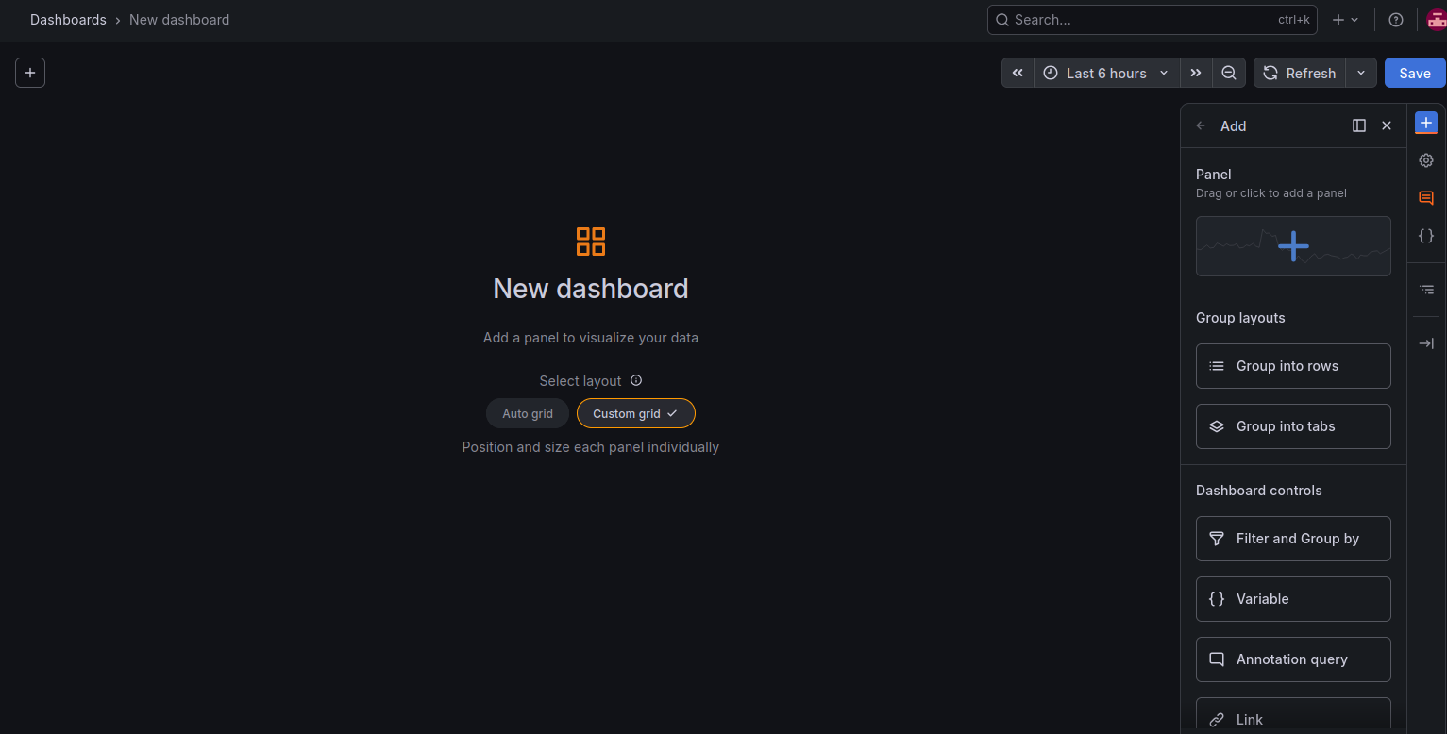

②

①
③
④
⑤

⑤

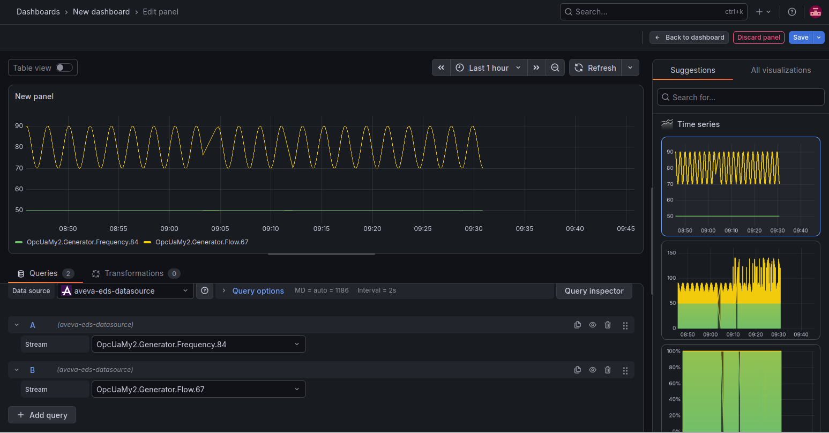

⑥
③
④
⑤

①

②

②

1.grafana install(windows)
1.公式サイトからGrafanaをダウンロードしてインストール
 | URL: | https://grafana.com/grafana/download?edition=oss&platform=windows
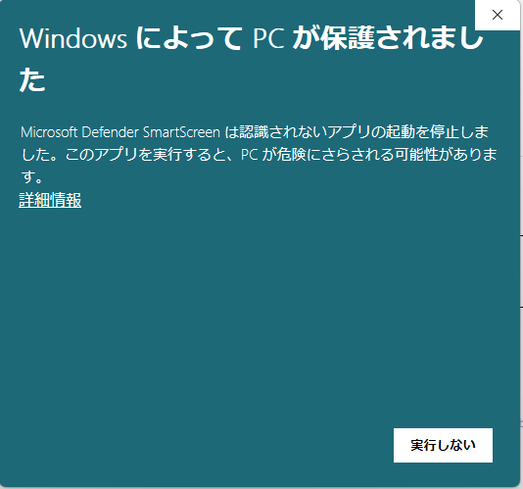
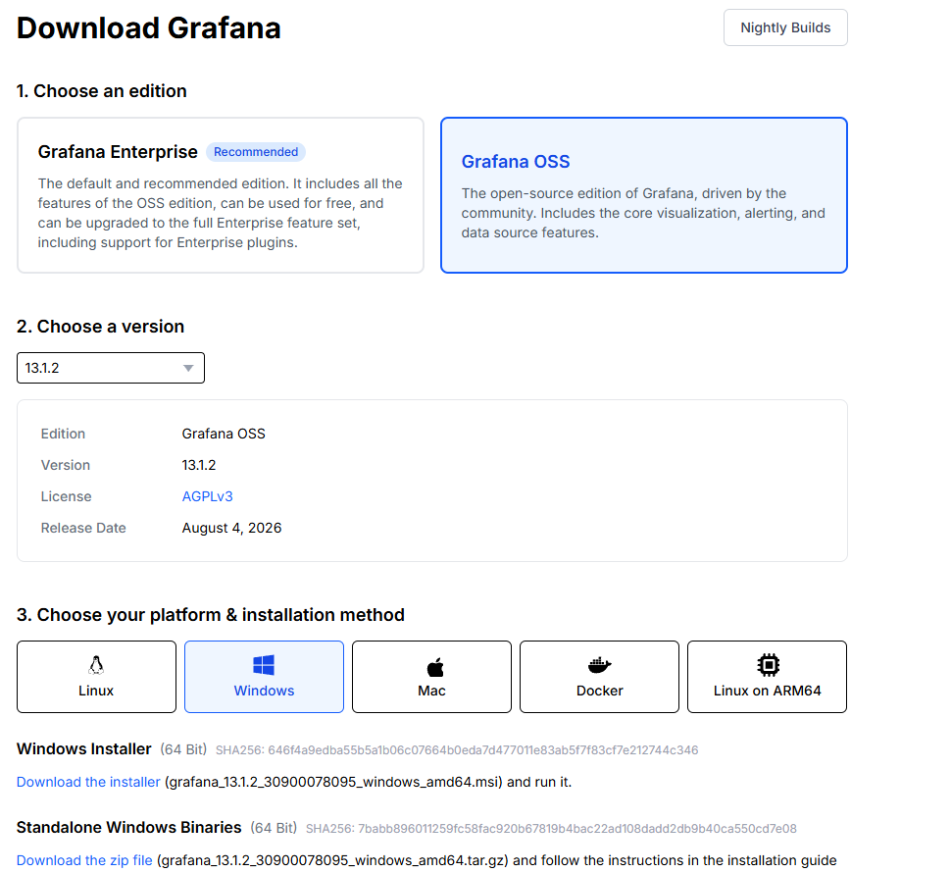
①
②
③

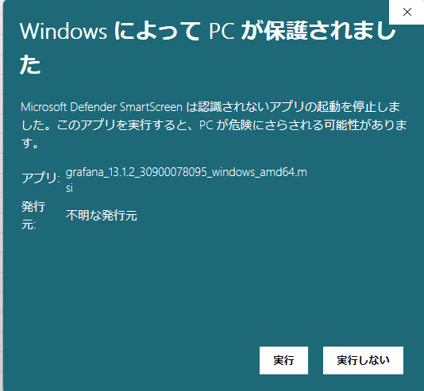

 |  |  |  | ⇒最後まで「next」だけ押してインストール完了させてください。

2.Grafana UIを確認
 | ブラウザでURLを「IP Address:3000」で確認する |  | ⇒User：admin パスワード:admin
 |  |  | ⇒パスワードを変更

2.install&config plugin(windows
１．EDS for grafana専用Pluginをダウンロード
URL: | https://github.com/AVEVA/sample-eds-grafana_plugin-datasource
 | 以下のいずれの方法でPluginをダウンロードする
 |  | 方法１：ZIPをダウンロード |  | 方法２：（Gitをインストールしてある前提）

2.PluginをGrafanaのPlugin専用ディレクトリーへコピーする
 | GrafanaのPluginsフォルダーは：C:\Program Files\GrafanaLabs\grafana\data\plugins
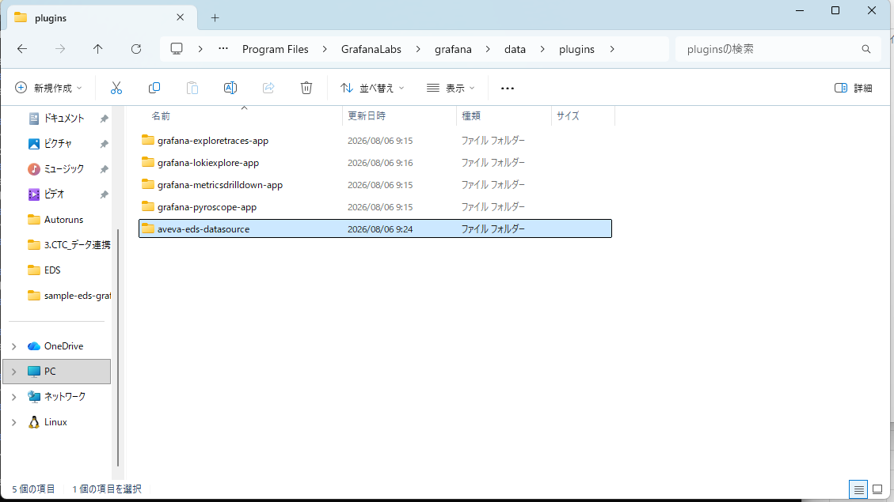

3.Pluginをインストール
Nodejsをインストール：Microsoftの公式サイトにある手順書にてNodejsをインストールしてください。
 | URL: | https://learn.microsoft.com/ja-jp/windows/dev-environment/javascript/nodejs-on-windows

PluginをBuildする
 | windows cmdを管理者として起動して
 | cd /d C:\Program Files\GrafanaLabs\grafana\data\plugins\aveva-eds-datasource
 | npm install
 | npm run build |  | ⇒注意必要：もしAvevaの公式のサンプルを利用する場合は、\.config\webpackにある「webpack.config.ts」の「baseUrl: path.resolve(__dirname, 'src')」を「baseUrl: path.resolve(__dirname, '../../src')」と修正してからbuildしてください。（修正しないとエラーが出る）

 | C:\Program Files\GrafanaLabs\grafana\conf\default.iniをコピーして「custom.ini」と名前変更
 |  |  | ⇒「custom.ini」にある「allow_loading_unsigned_plugins」を「allow_loading_unsigned_plugins = aveva-eds-datasource」と修正して保存（直接保存できない場合はCドライバー以外のフォルダーで修正して保存してからコピー）
Grafanaを再起動させる
 | Win + R
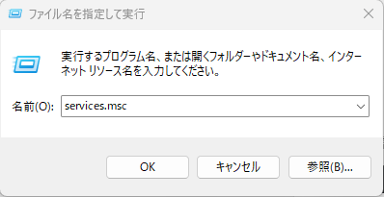
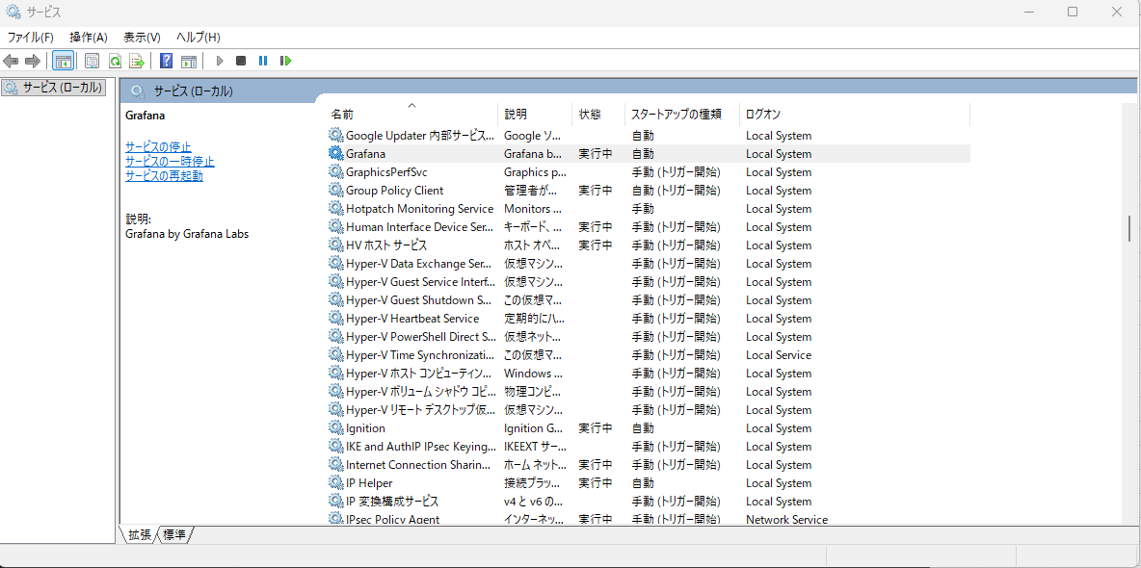
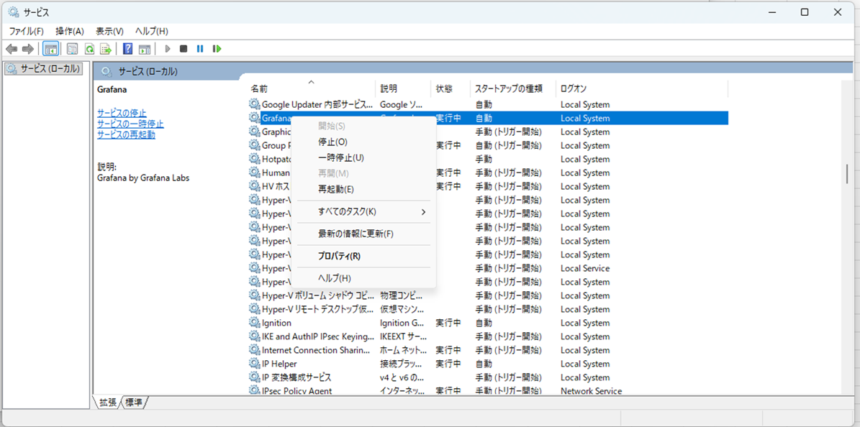
 | services.msc

①
②
4.PluginをGrafana UIで確認

①
②
5.Grafana UIでEDS Datasourceを追加してDashboardを作成してデータを可視化させる
 | ※注意：EDSは必ずlocalhost/127.0.0.1ではないといけないためGrafanaも同じサーバーにインストール必要が、違うサーバーにインストールしたい場合は、NginxなどのReverse Proxyを利用必要

⑤
⑤
①
②
③
④

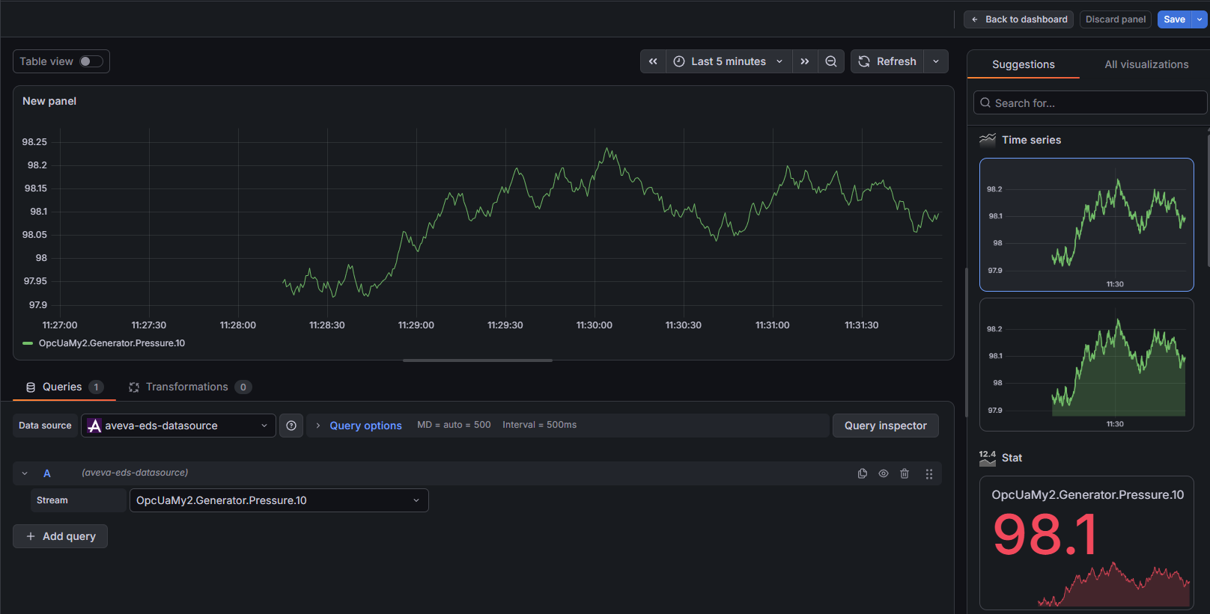
①
②
③
④
⑤
⑥

